Sheet1
序号 | 货号 | 产品图片 | 产品名称 | 颜色 | 产品尺寸 | 包装尺寸 | 执行标准 | 产品材质 | 出样规格颜色 | 净重 | 毛重 | 包装方式 | 装箱数/只 | 单价 | 限价（元） | 是否支持一件代发 | 面单打印 抖音 拼多多 小红书 快手 |  |  |  | 规格商家编码 | 普通地区 运费 | 北京上海 运费 | 海南，青海，甘肃，宁夏，内蒙古 运费 | 新疆，西藏 运费 | 备注
1 |  | 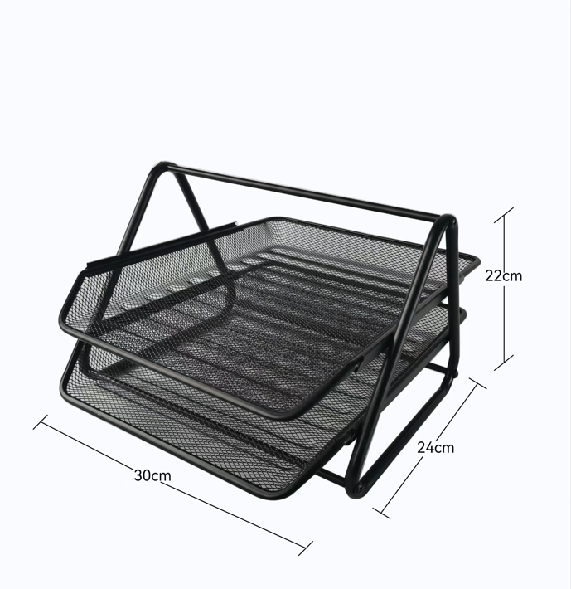 | 二层文件框 | 黑色/银色 | 29*25.5*18cm |  |  | 铁 | 黑色/银色 | 736 | 1000 | 中性包装 | 12 | 10.8 |  | 是 | 抖音面单 | 淘系面单 | 淘系面单 | 淘系面单 | 2002 | 5.5 | 6.5 | 6.5 | NA
2 |  | 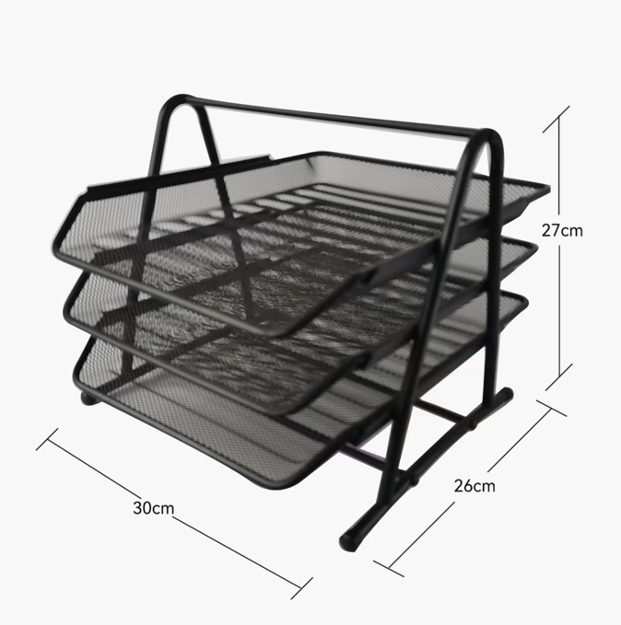 | 三层文件框 | 黑色/银色 | 29*35*27.5cm |  |  | 铁 | 黑色/银色 | 1008 | 1250 | 中性包装 | 12 | 12.8 |  | 是 | 抖音面单 | 淘系面单 | 淘系面单 | 淘系面单 | 2001 | 5.5 | 6.5 | 13 | NA
3 |  | 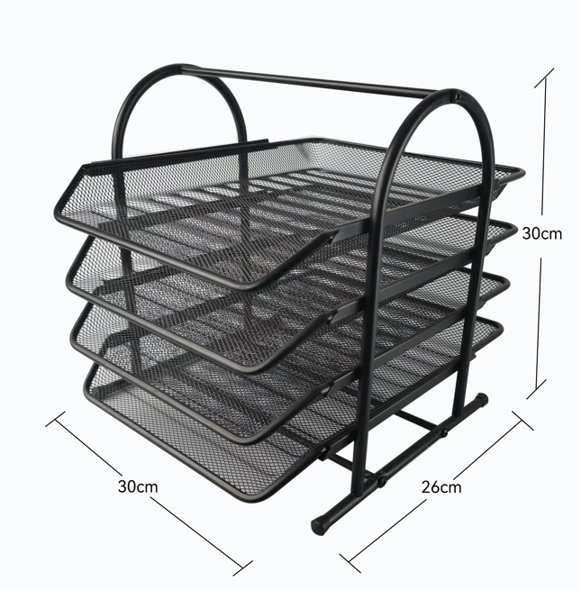 | 四层文件框 | 黑色/银色 | 29.5*35*38cm |  |  | 铁 | 黑色/银色 | 1278 | 1583 | 中性包装 | 12 | 16 |  | 是 | 抖音面单 | 淘系面单 | 淘系面单 | 淘系面单 | 2001C | 5.5 | 6.5 | 13 | NA
4 |  | 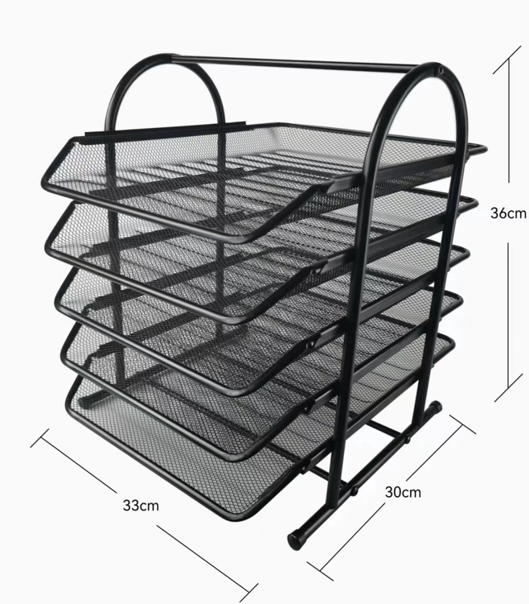 | 五层文件框 | 黑色/银色 | 33*30*36cm |  |  | 铁 | 黑色/银色 | 1518 | 1750 | 中性包装 | 12 | 18 |  | 是 | 抖音面单 | 淘系面单 | 淘系面单 | 淘系面单 | 2005 | 5.5 | 6.5 | 13 | NA
5 |  | 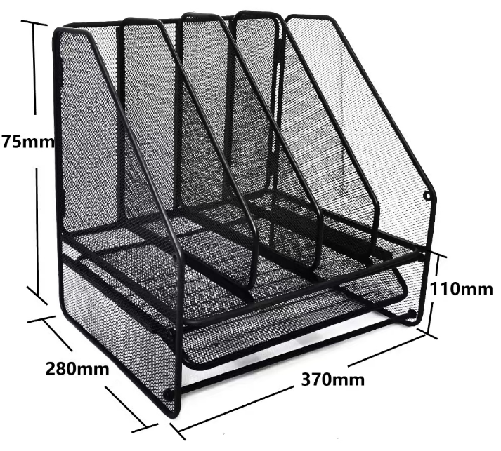 | 折叠文件框 | 黑色 | 28*37*75cm |  |  | 铁 | 黑色 |  |  | 中性包装 | 12 | 36 |  | 是 | 抖音面单 | 淘系面单 | 淘系面单 | 淘系面单 |  | 6.5 | 7.5 | 19.5 | NA
5 |  | 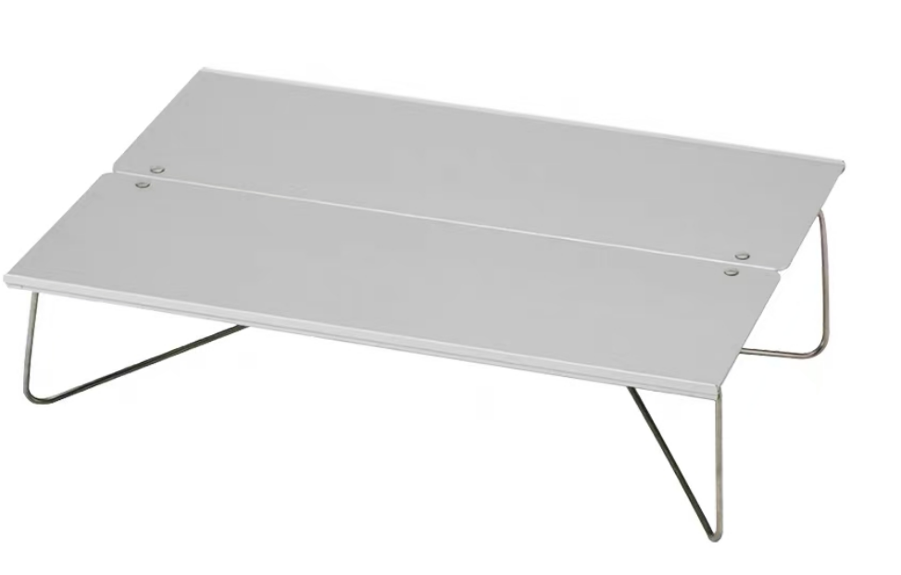 | 铝合金折叠桌 | 银灰色/黑色 | 29.8*10.5*1.8 |  |  | 铝合金 | 黑色/银灰色 | 银灰色：395g 黑色：450g |  | 中性包装 | 45 | 38 |  | 是 | 抖音面单 | 淘系面单 | 淘系面单 | 淘系面单 |  | 3 | 4 | 6.5 | NA
5 |  | 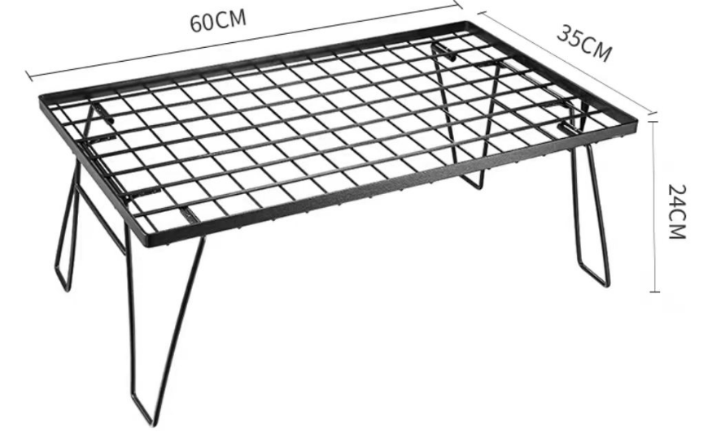 | 折叠铁网桌 | 黑色 | 60*35*24 |  |  | 铁 | 黑色 | 2.1kg |  | 中性包装 |  | 36 |  | 是 | 抖音面单 | 淘系面单 | 淘系面单 | 淘系面单 |  | 6.5 | 7.5 | 19.5 | NA

